1. Lista de comprobación del di
Lista de comprobación y resultados de las pruebas: pruebas de diseño

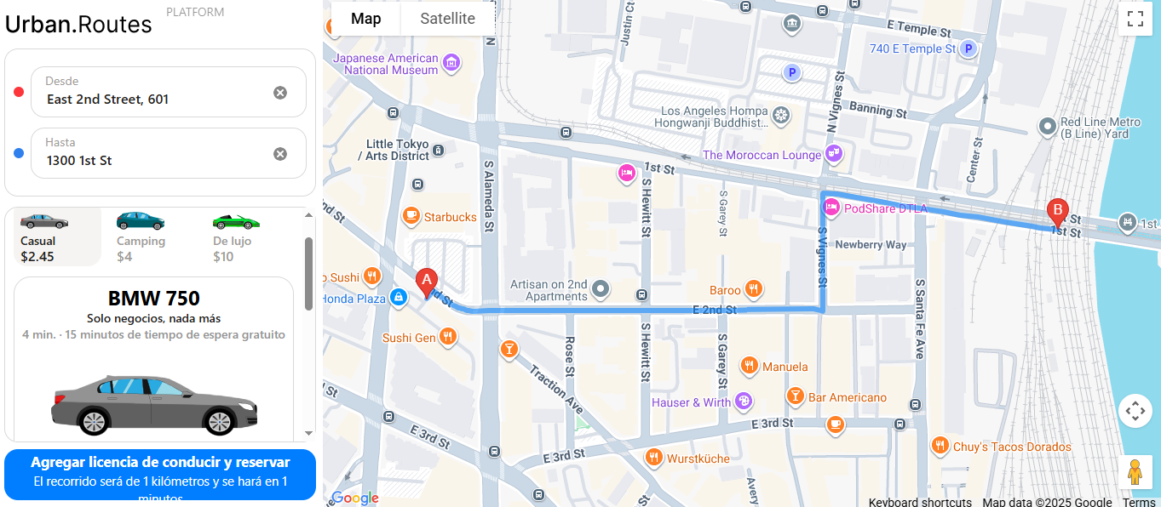
№ | Descripción de la supervisión | Estado de la prueba para Chrome (800*600) | Estado de la prueba para Firefox | Enlace al informe de errores
1 | El estado inicial del formulario de pedido: se elige la tarifa "Casual" y los campos "Agregar licencia de conducir" y "Método de pago" están vacíos. | APROBADO | APROBADO
2 | Hay tres tarifas disponibles: "Casual", "Camping" y "De lujo". | APROBADO | APROBADO | ENLACE AL INFORME DE ERRORES EN EL RASTREADOR AQUÍ
3 | Se debe elegir una de las tarifas por ejemplo "De lujo" | APROBADO | APROBADO
4 | Se resalta la tarifa en gris | APROBADO | APROBADO
5 | Se muestra de una descripcion de la tarifa | APROBADO | APROBADO
6 | No se muestra la duracion del viaje | APROBADO | APROBADO
7 | Se muestra la imagen del automovil | APROBADO | APROBADO
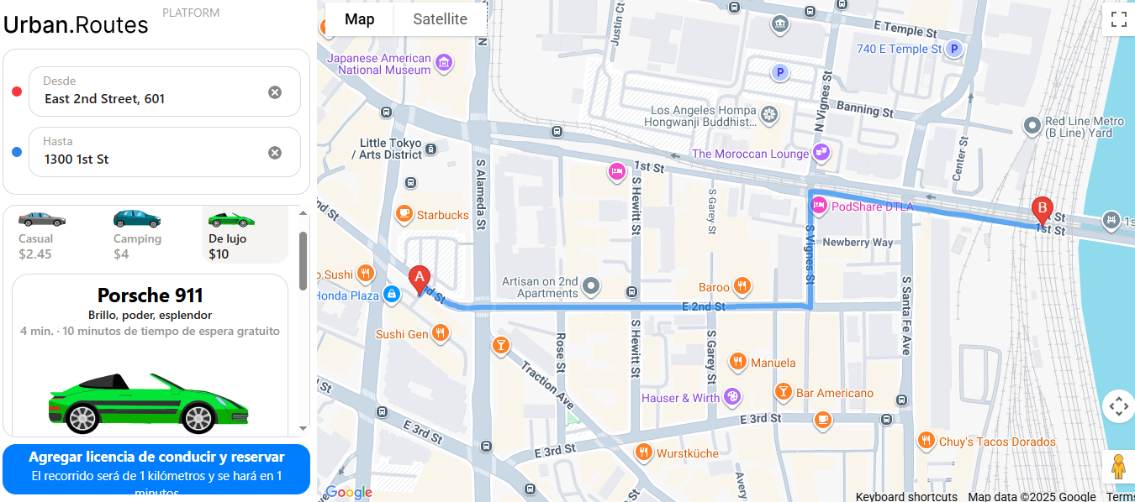
8 | Sistema abre automaticamente la opcion de "luz de discoteca" | NO APROBADO | NO APROBADO | https://ruthsanchez882.atlassian.net/browse/TRIP-1
9 | Se muestra la opción de "Bebidas para los pasajeros" bajo Relajante | NO APROBADO | NO APROBADO | https://ruthsanchez882.atlassian.net/browse/TRIP-2
10 | Se muestra la opción de "Fruta para los pasajeros" bajo Relajante | NO APROBADO | NO APROBADO | https://ruthsanchez882.atlassian.net/browse/TRIP-3
11 | Se muestra la opción de "Copas frías" | NO APROBADO | NO APROBADO | https://ruthsanchez882.atlassian.net/browse/TRIP-4
12 | Cuando los parametros estan llenos, se muestra el mensaje "Automovil Reservado" | APROBADO | APROBADO
13 | El sistema elige automáticamente el automóvil más cercano al usuario. | APROBADO | APROBADO
14 | Se muestra la marca del automovil | APROBADO | APROBADO
15 | Temporizador de tiempo de espera gratuito empieza | APROBADO | APROBADO
16 | El resto de los automóviles disponibles siguen visualizándose en el mapa como íconos. | NO APROBADO | NO APROBADO | https://ruthsanchez882.atlassian.net/browse/TRIP-5
17 | Se muestra el icono de "Cancelar viaje" | APROBADO | APROBADO
18 | Se muestra el mensaje "Seguro que quieres cancelar el viaje?" | NO APROBADO | NO APROBADO | https://ruthsanchez882.atlassian.net/browse/TRIP-6
19 | Se muestra el mesaje "Viaje cancelado" | NO APROBADO | NO APROBADO | https://ruthsanchez882.atlassian.net/browse/TRIP-7

2. Lista de comprobación de "Mé
Lista de comprobación y resultados de las pruebas: prueba de las ventanas "Método de pago" y "Agregar tarjeta"

№ | Descripción de la supervisión | Estado de la versión 1 | Enlace al informe de errores
1 | Al hacer clic en el campo Método de pago, se abre la ventana Método de pago. | APROBADO |  | EJEMPLO
2 | Al hacer clic en el botón Agregar tarjeta, se abre el formulario Agregar tarjeta | APROBADO |  | EJEMPLO | Mas de 13 caracteres | Codigo acepta alfabeto latino | Los requisitos se llenan exitosamente
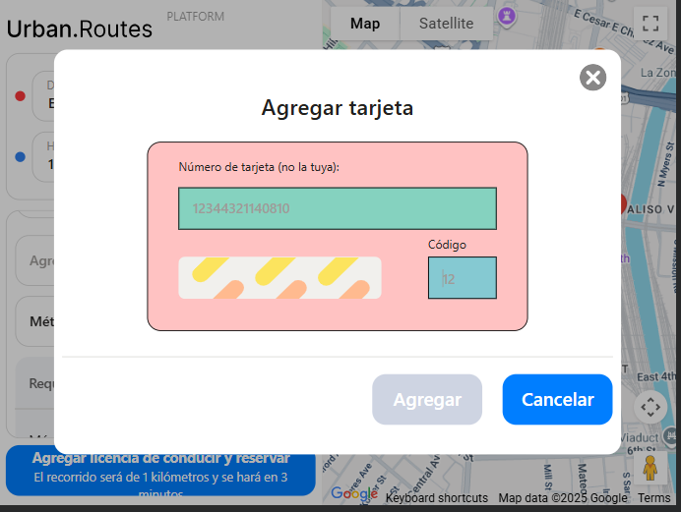
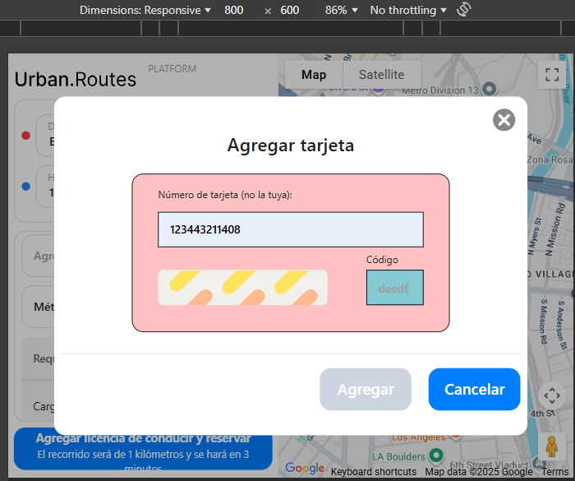
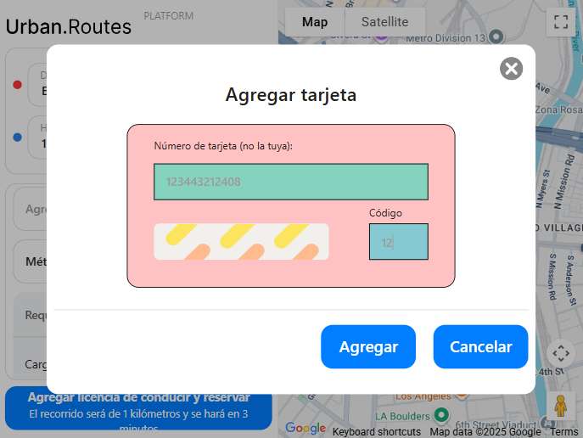
3 | El campo de tarjeta se deja vacío el botón permanece inactivo. | APROBADO
4 | El formato de tarjeta debe ser de solo números | NO APROBADO | https://ruthsanchez882.atlassian.net/browse/TRIP-8
5 | Se usan el alfabeto latino, el botón permanece inactivo. | APROBADO
6 | Se usan 12 caracteres para el numero de tarjeta, el botón de agregar se activa. | NO APROBADO | https://ruthsanchez882.atlassian.net/browse/TRIP-9
7 | Se usan 11 caracteres para el numero de tarjeta, el botón de agregar permanece inactivo. | APROBADO
8 | Se usan 13 caracteres para el numero de tarjeta, el botón de agregar permanece inactivo. | APROBADO
9 | Los espacios se añaden automáticamente cuando el usuario introduce el número | APROBADO
10 | Los espacios se añaden manualmente, el botón permanece inactivo. | APROBADO
11 | Restricciones para nnnn: del 0000 al 9999 incluido | APROBADO
12 | El campo de código se deja vacío, el botón de agregar permanece inactivo. | APROBADO
13 | El formato de codigo debe ser de solo números | NO APROBADO | https://ruthsanchez882.atlassian.net/browse/TRIP-10
14 | Se usan 2 caracteres para el codigo de seguridad, se activa el botón de agregar. | APROBADO
15 | Se usa 1 caracter para el codigo, el botón de agregar permanece inactivo. | NO APROBADO | https://ruthsanchez882.atlassian.net/browse/TRIP-11
16 | Se usan 3 caracteres para el codigo, el boton de agregar permanece inactivo | NO APROBADO | https://ruthsanchez882.atlassian.net/browse/TRIP-12
17 | Se usa el alfabeto latino, el botón de agregar permanece inactivo. | NO APROBADO | https://ruthsanchez882.atlassian.net/browse/TRIP-13
18 | Restricciones para nnnn: del 01 al 99, ambos inclusive | APROBADO
19 | Se agregan espacios, el botón de agregar permanece inactivo. | NO APROBADO | https://ruthsanchez882.atlassian.net/browse/TRIP-14
20 | Se usa los valores 00, el botón permanece inactivo. | NO APROBADO | https://ruthsanchez882.atlassian.net/browse/TRIP-15
21 | Se usa los valores 100, el botón permanece inactivo. | NO APROBADO | https://ruthsanchez882.atlassian.net/browse/TRIP-16

